Insignia 4d 2,0 AT-6
 | 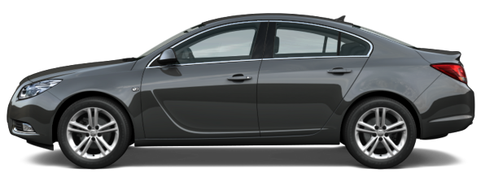 |  | 

Opel Insignia 2,0Т AT-6 (з пробігом)

Технічні характеристики
Тип кузова |  | 4 дверний седан
Габаритні розміри, мм |  | 4830/1856/1498
Колісна база, мм |  | 2737
Кількість місць, включаючи місце водія |  | 5
Споряджена маса, кг |  | 1503
Корисне навантаження, кг |  | 517
Об'єм багажника, дм³ |  | 500/1010
Ведучі колеса |  | передні
Об'єм паливного баку, л |  | 70
Двигун
Тип двигуна |  | A 2.0 NHT
Тип КПП |  | автоматична - 6-ти ступенева
Робочий об'єм, см³ |  | 1998
Максимальна потужність,к.с. (при об/хв) |  | 220 (5300)
Максимальний крутний момент, Нм (при об/хв) |  | 350 (2000-4000)
Система живлення |  | розподілене впорскування
Тип палива |  | бензин А-95
Норма токсичності |  | Євро-5
Максимальна швидкість, км/г |  | 240
Час розгону з місця до 100 км/г, с |  | 7.8
Орієнтовна витрата палива, л/100 км
Змішаний цикл |  | 8.7
За містом |  | 6.2
У місті |  | 13.0
* витрати палива змінюються в залежності від характеру керування
Комплектація: |  | Cosmo
- ABS, EBD; TC, ESP |  | - клімат контроль (2-х зонний)
- шкіряна обивка салону (чорного кольору) |  | - оббивка салону тканина, підігрів сидінь
- 6 подушок безпеки: водія, пасажира, бокові |  | - адаптивні фари "Ві-Xenon" з омивачем
- активні передні підголівники |  | - передні та задні протитуманні фари
- імобілайзер, центральний замок з ДК |  | - датчик світла та Automatic high beam
- електропідсилювач керма |  | - автомагнітола СD300 Radio
- регульована рульова колонка |  | - шкіряне 3-х спицеве кермо з кер. магнітолою
- регулювання сидіння по 6-ти напрямкам |  | - круїз контроль
- передні та задні електричні склопіднімачі |  | - шини та литі диски 245/45 R18
- дзеркала з підігрівом, ел. керуванням |  | - парк-пілот (датчики попереду та позаду)
- датчик дощу, вн. дзеркало з авто-затемненням |  | - центральний підлокітник
- бортовий компютер |  | - захист двигуна
- Автосигналізація з двустороннім звязком
 | Виробник: | "Adam Opel AG", Німеччина
 | Пробіг автомобіля | 2000 км
 | Рік випуску: | 2009
 | Ціна з ПДВ: | 204,500.00 грн.
 | в т.ч. ПДВ: | 34,083.33 грн.

